과제비_1.6개월
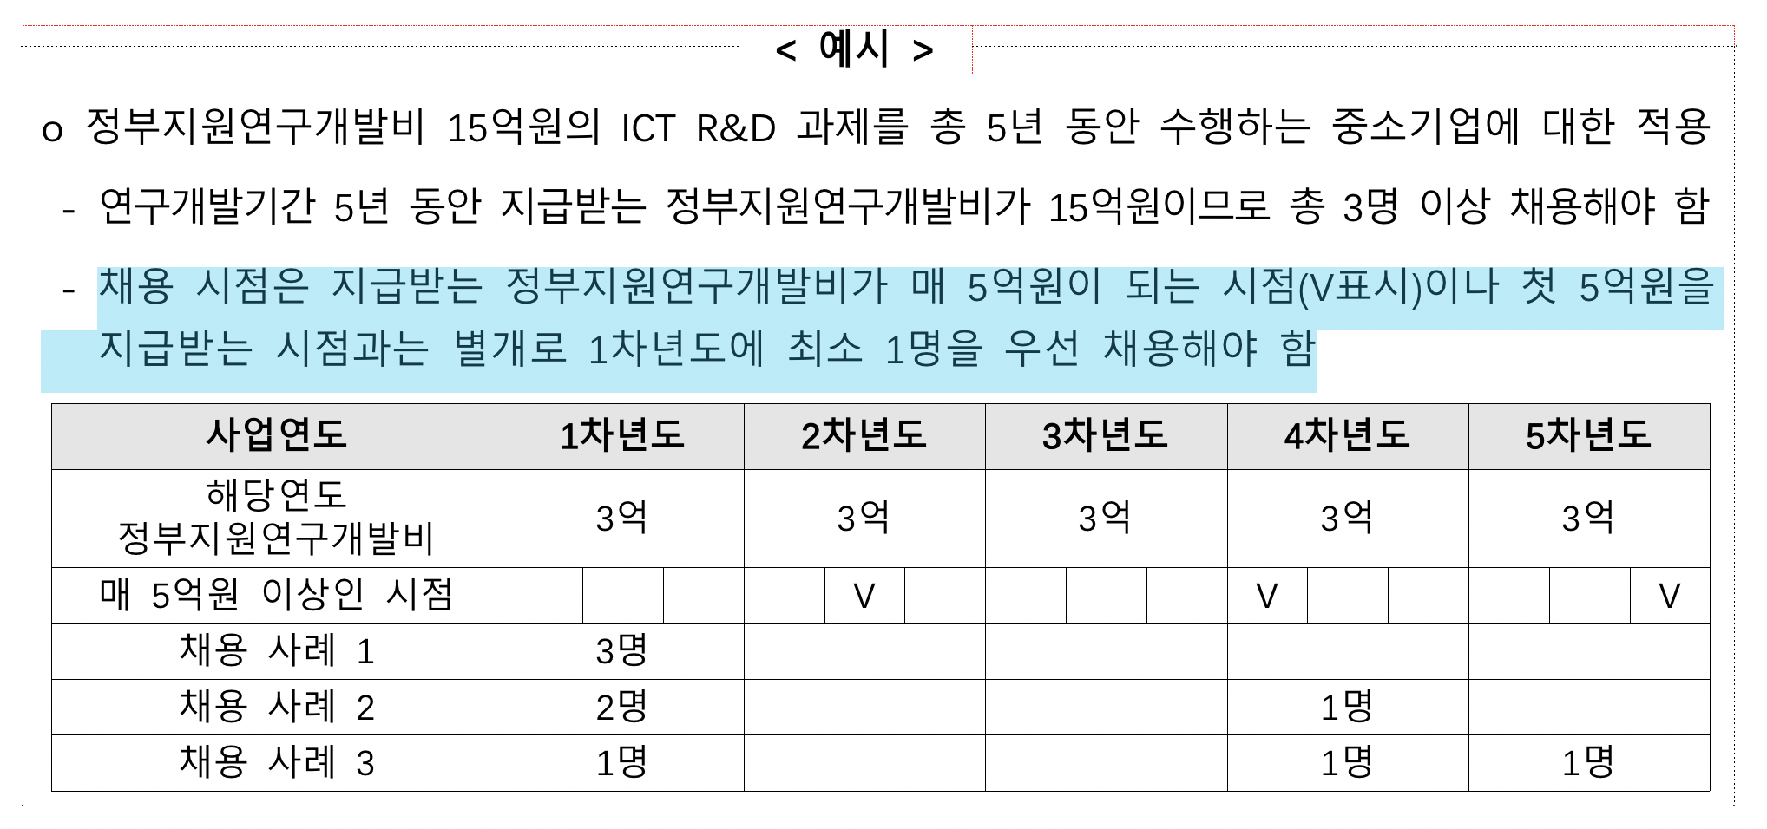
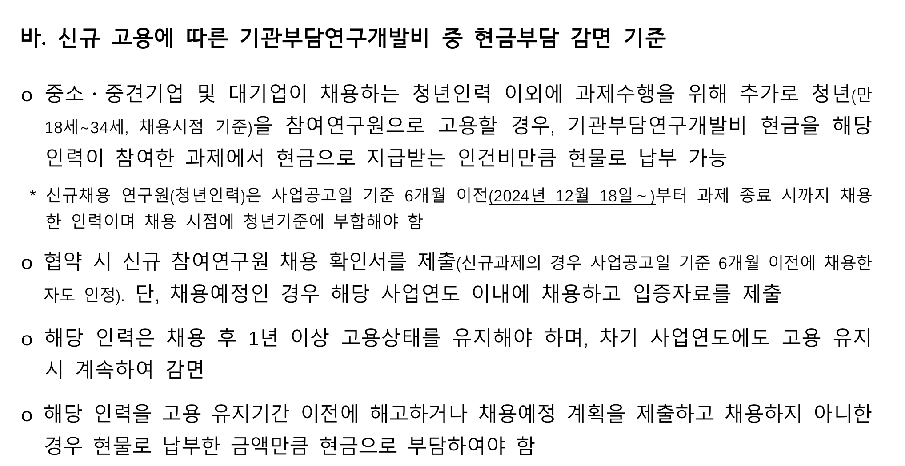
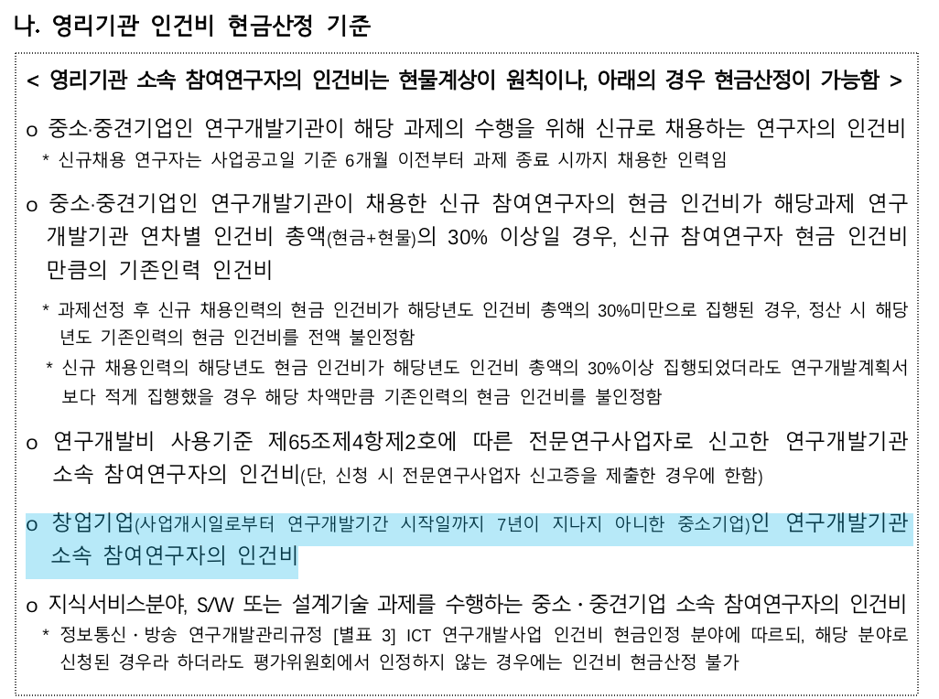
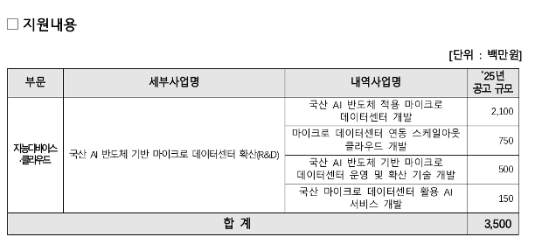
 |  |  |  | 총사업비 | 134000
1차년도 | 출연금 | 100000 |  | 출연금 | 74.63% |  | 34000
 | 현금 | 3400 |  | 현금 | 2.54% |  | 10.00%
 | 현물 | 30600 |  | 현물 | 22.84%
 |  |  |  | 자기부담 | 25.37% |  |  | 0

인건비 |  |  |  |  |  | 6 | 개월
 | 구 분 | 인력구분 | 성명 | 직위(연구소등록) | 실지급액(A) | 참여율(%)(B) | 합 계(AxB/100) |  |  |  | 현금합계 | 현물합계
 |  |  |  |  |  |  | 현 금 | 현 물 | 계 |  | 103,400 | 30,600
 |  |  | 박문식 | 대표 | 120,000 | 51% |  | 30,600 |  |  |  | 0
 |  |  | 박문식 | 대표 | 120,000 | 15% | 9,000
 |  |  | 장길석 | 수석 | 90,000 | 75% | 33,750
 |  |  | 김현기 | 책임 | 80,000 | 75% | 30,000
 |  |  |  |  |  | 5%
 |  |  |  |  |  | 20%
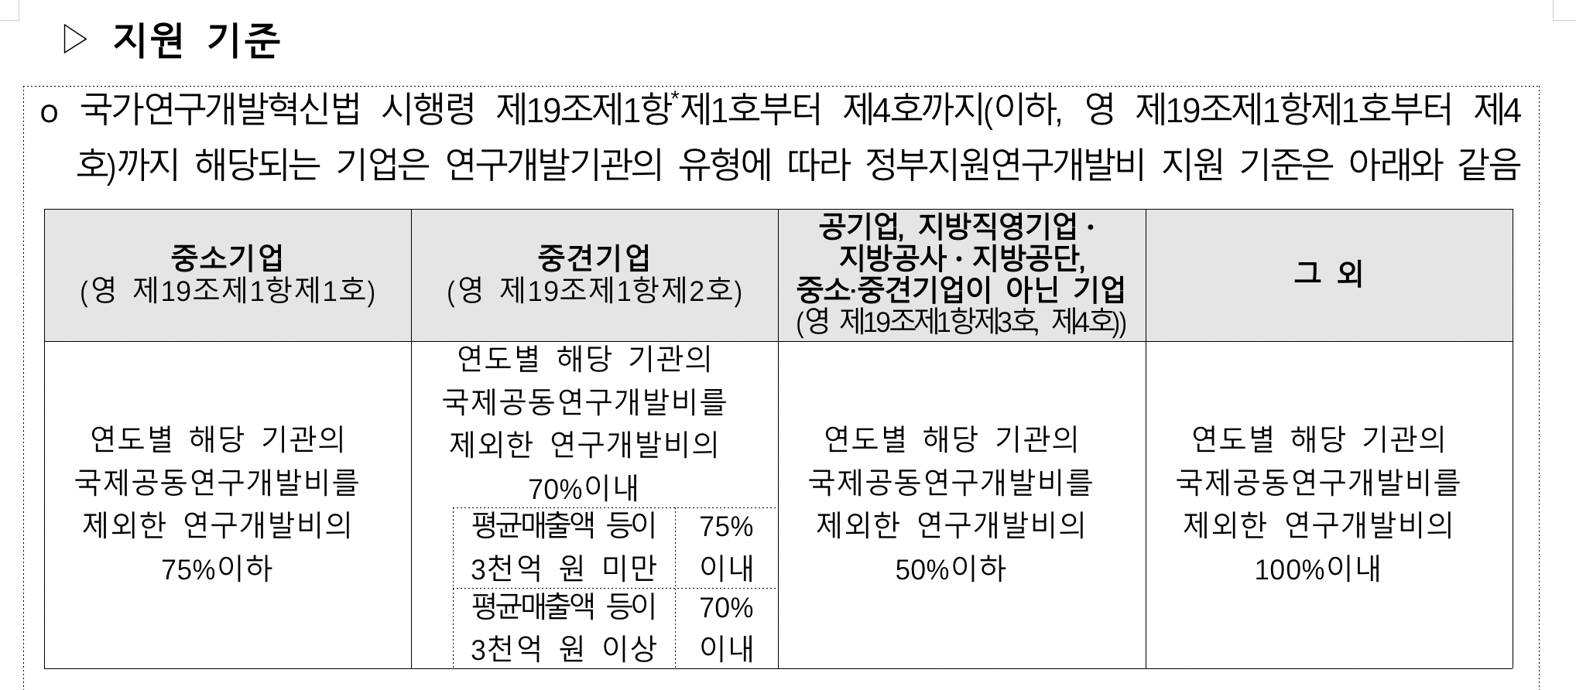
 |  |  |  |  |  | 20%
 |  |  |  |  |  | 20%
 |  |  |  |  |  | 10%
 |  |  |  |  |  | 20%
 |  |  |  |  |  | 13%
 |  |  |  |  |  | 100%
 |  |  |  |  |  | 100%
 |  | 소 계 |  |  |  |  | 72,750 | 30,600
 | 합 계 |  |  |  |  |  | 0 | 103,350 | 77.127%

연구시설․장비 및 재료비
 | 구분 | 내역 | 단가 | 회수 |  |  | 금액 |  | 비고
 |  |  |  |  |  |  | 현금 | 현물

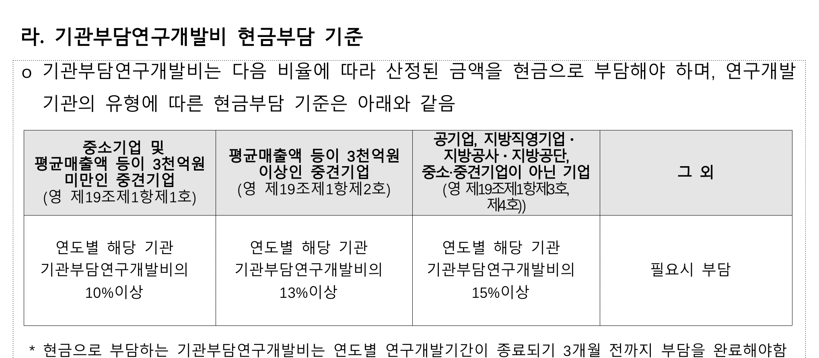
 | 기계장치 | L7 라우터 | 3000 |  |  |  | 0
 |  | 네트워크 스위치 | 2000 |  |  |  | 0
 |  | 보안 방화벽 장비 | 4000 |  |  |  | 0
 |  | 비상전원공급장치 | 6000 |  |  |  | 0
 |  | 로드밸런스 및 API 서버 | 10000 |  |  |  | 0

 | 재료비 | 파일 서버 스토리지용 디스크 | 300 |  |  |  | 0
 | 클라우드 | 클라우드 시험 사용료 | 1000 | 6 |  |  | 6,000 | 0
 |  |  |  |  |  |  | 0 | 0
 |  |  |  |  |  |  | 0 | 0
 |  | 소 계 |  |  |  |  | 6,000 | 0
 | 합계 |  |  |  |  |  |  | 6,000 | 4.478%

연구활동비
 | 구분 | 내역 | 단가 | 회수 |  |  | 금액 |  | 비고
 |  |  |  |  |  |  | 현금 | 현물

 | 특허 | 솔루션 특허 | 1500 |  |  |  | 0 | 0

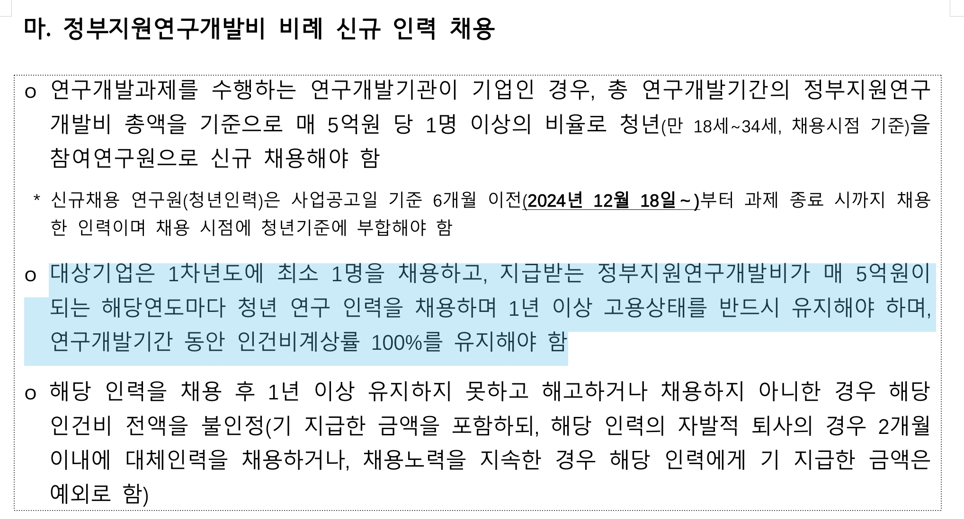
 | 지급 수수료 |  | 1500 |  |  |  | 0 | 0
 |  |  |  |  |  |  | 0
 | 전문가 활용비 |  | 300 | 3 |  |  | 900
 | 도서비 |  | 300 | 10 |  |  | 3,000
 | 기타회의비 |  | 575 | 10 |  |  | 5,750
 |  |  |  |  |  |  | 0
 |  |  |  |  |  |  | 0
 | 광고 선전비 | 홍보물 제작비 | 2000 |  |  |  | 0
 |  | 세미나 개최비 | 3000 |  |  |  | 0
 |  |  |  |  |  |  | 0
 | 연구수당 |  | 15000 | 1 |  |  | 15,000 |  | 11.194% | 15% | 인건비대비
 |  |  |  |  |  |  | 0 | 0
 |  | 소 계 |  |  |  |  | 24,650 | 0
 | 합계 |  |  |  |  |  |  | 24,650 | 18.396%
 |  |  |  |  |  |  | 9,650
 |  |  |  |  |  |  | 4825

과제비_2.12개월

 |  |  |  | 총사업비 | 268000
1차년도 | 출연금 | 200000 |  | 출연금 | 74.63% |  | 68000
 | 현금 | 6800 |  | 현금 | 2.54% |  | 10.00%
 | 현물 | 61200 |  | 현물 | 22.84%
 |  |  |  | 자기부담 | 25.37% |  |  | 0

인건비 |  |  |  |  |  | 12 | 개월
 | 구 분 | 인력구분 | 성명 | 직위(연구소등록) | 실지급액(A) | 참여율(%)(B) | 합 계(AxB/100) |  |  |  | 현금합계 | 현물합계
 |  |  |  |  |  |  | 현 금 | 현 물 | 계 |  | 206,800 | 61,200
 |  |  | 박문식 | 대표 | 120,000 | 51% |  | 61,200 |  |  |  | 0
 |  |  | 박문식 | 대표 | 120,000 |  | 0
 |  |  | 장길석 | 수석 | 90,000 | 60% | 54,000
 |  |  | 김현기 | 책임 | 80,000 | 60% | 48,000
 |  |  |  |  |  | 5%
 |  |  | 신규 |  | 60,000 | 100% | 60,000
 |  |  |  |  |  | 20%
 |  |  |  |  |  | 20%
 |  |  |  |  |  | 10%
 |  |  |  |  |  | 20%
 |  |  |  |  |  | 13%
 |  |  |  |  |  | 100%
 |  |  |  |  |  | 100%
 |  | 소 계 |  |  |  |  | 162,000 | 61,200
 | 합 계 |  |  |  |  |  | 0 | 223,200 | 83.284%

연구시설․장비 및 재료비
 | 구분 | 내역 | 단가 | 회수 |  |  | 금액 |  | 비고
 |  |  |  |  |  |  | 현금 | 현물

 | 기계장치 | L7 라우터 | 3000 |  |  |  | 0
 |  | 네트워크 스위치 | 2000 |  |  |  | 0
 |  | 보안 방화벽 장비 | 4000 |  |  |  | 0
 |  | 비상전원공급장치 | 6000 |  |  |  | 0
 |  | 로드밸런스 및 API 서버 | 10000 |  |  |  | 0

 | 재료비 | 파일 서버 스토리지용 디스크 | 300 |  |  |  | 0
 | 클라우드 | 클라우드 시험 사용료 | 800 | 12 |  |  | 9,600 | 0
 |  |  |  |  |  |  | 0 | 0
 |  |  |  |  |  |  | 0 | 0
 |  | 소 계 |  |  |  |  | 9,600 | 0
 | 합계 |  |  |  |  |  |  | 9,600 | 3.582%

연구활동비
 | 구분 | 내역 | 단가 | 회수 |  |  | 금액 |  | 비고
 |  |  |  |  |  |  | 현금 | 현물

 | 특허 | 솔루션 특허 | 150 |  |  |  | 0 | 0

 | 지급 수수료 |  | 1500 |  |  |  | 0 | 0
 |  |  |  |  |  |  | 0
 | 전문가 활용비 |  | 300 | 3 |  |  | 900
 | 도서비 |  | 300 | 10 |  |  | 3,000
 | 기타회의비 |  | 630 | 10 |  |  | 6,300
 |  |  |  |  |  |  | 0
 |  |  |  |  |  |  | 0
 | 광고 선전비 | 홍보물 제작비 | 2000 |  |  |  | 0
 |  | 세미나 개최비 | 3000 |  |  |  | 0
 |  |  |  |  |  |  | 0
 | 연구수당 |  | 25000 | 1 |  |  | 25,000 |  | 9.328% | 11% | 인건비대비
 |  |  |  |  |  |  | 0 | 0
 |  | 소 계 |  |  |  |  | 35,200 | 0
 | 합계 |  |  |  |  |  |  | 35,200 | 13.134%
 |  |  |  |  |  |  | 10,200
 |  |  |  |  |  |  | 5100

